enero-2025
HOSPITAL REGIONAL TAIWAN 19 DE MARZO
Estado de Situación Financiera
Al 31 de Febrero- 2026
(Valores en RD$)

Activos

Activos Corrientes
Disponibilidades en caja y banco |  | 16,243,482.65
Cuentas y Docuemntos por Cobrar a corto Plazo |  | 9,700,885.09
Inventarios |  | 6,369,729.84
Total Activos Corrientes |  | 32,314,097.58
Activos no Corrientes
Creditos por Cobrar a Largo Plazo
Inversiones Financieras a Largo Plazo
Bienes de Uso (Activos no Financieros)
Bienes Intangibles
Total Activos no Corrientes
Total Activos |  | 32,314,097.58
Pasivos
Pasivos Corrientes
Sobre Giros Bancarios
Cuentas por Pagar a Corto Plazo |  | 82,591,367.88
Pasivo Largo Plazo-Porcion Corriente
Total Pasivos Corrientes |  | 82,591,367.88
Pasivos no Corrientes
Total Pasivos |  | 82,591,367.88
Patrimonio
Patrimonio Inicial |  | (50,613,356.15)
Resultados de Ejercicios Anteriores
Resultado Neto del Ejercicio |  | 336,085.85
Total Patrimonio Neto del Gobierno Central |  | (50,277,270.30)
Total Pasivos y Patrimonio |  | 32,314,097.58

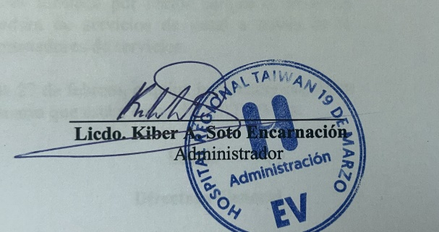

 | Licdo. Kiber A. Soto Encarnacion
 | Administrativo Financiero

